Cennik
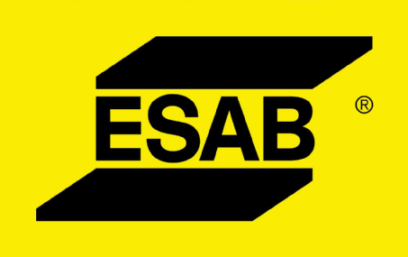

Cennik 2023
Wydanie 10.0 ważne od 02.10.2023

ESAB

Materiały Spawalnicze

Ceny nie zawierają podatku VAT
Produkty sprzedawane są zgodnie z umowami handlowymi
ESAB zastrzega sobie prawo wprowadzania zmian bez powiadomienia
Ogólne warunki handlowe są dostępne na stronie internetowej: www.esab.pl
Rabat na materiały wysokostopowe przysługuje tylko od ceny bazowej

